DESIGN 43, 77 & 61
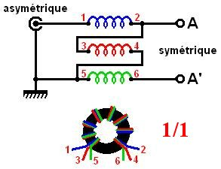
RF TRANSFORMERS, BALUNS & UNUNS CALCULATIONS | CALCUL DES TRANSFORMATEURS HF, BALUNS ET UNUNS | Made by F1FRV |  | July / Juin 2011 |  | rev 0b3
WIDEBAND 1,5 - 30 (24 - 54) MHz | LARGE BANDE 1,5 - 30 (24 - 54) MHz | Checked by F2MM |  | http://f1frv.free.fr |  | f1frv@sfr.fr
Input data: Black on blue | Données d'entrée: Noir sur fond bleu | Acc. to ISO 9000 HI ...
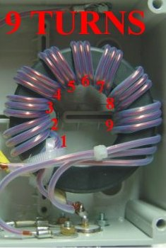
Best results: Red on yellow | Meilleurs résultats: Rouge sur fond jaune
Admissible (not the best) results: Black on orange | Résultats (passables) admissibles: Noir sur fond orange
Non acceptable results: Black on red | Résultats non acceptables: Noir sur fond rouge
RF Power (PEP) | Puissance HF (crête) | 1000 | Watts
Minimum frequency of use | Fréquence minimale de service | 1.800 | MHz
Maximum frequency of use | Fréquence maximale de service | 30.000 | MHz
Primary impedance (low impedance) | Impédance primaire (basse impedance) | 50 | Ohms
Design frequency for mean impedance | Frequence de calcul pour impedance moyenne | 4.90 | MHz
Peak RF voltage at primary (1/1 SWR) | Tension HF crête au primaire (TOS 1/1) | 224 | Volts
Peak RF voltage at primary (3/1 SWR) | Tension HF crête au primaire (TOS 3/1) | 387 | Volts
Peak RF voltage at primary (10/1 SWR) | Tension HF crête au primaire (TOS 10/1) | 707 | Volts
Coper cross sectional area @ 3,3 Amps / mm2 | Section du cuivre @3,3 Amperes / mm2 | 1.35 | mm2
Bare coper diameter (solid wire) | Diamètre du cuivre nu (monobrin) | 1.31 | mm
Wires external diameter, on insulation. | Diamètre extérieur des fils, sur isolant. | 2.10 | mm
Turns number of bi/tri/quadrifilar inside toroid | Nb de tours bi/tri/quadrifilaires à l'intérieur du tore | 7
Nb of parallel wires in each turn (2, 3, 4, 5) | Nb de fils parallèles pour chaque tour (2, 3, 4, 5) | 3
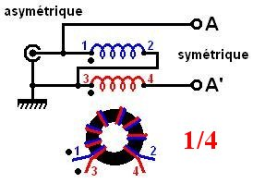
Transfer ratio | Rapport de transformation | 9 | / 1
Load secondary impedance (high impedance) | Impédance de charge secondaire (haute impedance) | 450 | Ohms
Secondary peak RF voltage (SWR 1/1) | Tension crête HF au secondaire (TOS 1/1) | 671 | Volts
Secondary peak RF voltage (SWR 3/1) | Tension crête HF au secondaire (TOS 3/1) | 1162 | Volts | PTFE SPAGHETTIS TEFLON
Secondary peak RF voltage (SWR 10/1) | Tension crête HF au secondaire (TOS 10/1) | 2121 | Volts | !!! INSULATION / ISOLATION
IF TOROID REF. IS "TOO SMALL", CAUSE IS: NOT ENOUGH ROOM TO PLACE ALL WIRES. SI LA REF. DU TORE EST "TOO SMALL" LA RAISON EST: PAS LA PLACE POUR TOUS LES FILS.
Toroids | Tores | TOO SMALL | FT140-43 | FT240-43 | FT290-43
1 toroid nominal (+/- 20%) specific inductance (Al) | Inductance specifique (Al) nominale (+/- 20%) d'un tore | 510 | 885 | 1075 | 1300 | nH/sp2
Toroid internal diameter | Diamètre intérieur du tore | 18.5 | 22.5 | 35 | 38 | mm
1 toroid cross sectional area | Section d'un tore | 0.37 | 0.79 | 1.58 | 2.15 | cm2
Maximum flux density for material | Flux maximum pour le materiau | 2900 | 2900 | 2900 | 2900 | Gauss
Nb of stacked toroids | Nb de tores empilés | 2 | 2 | 1 | 1
Secondary coil mean impedance | Impédance moyenne du bobinage secondaire | 1539 | 2671 | 1622 | 1962 | Ohms
Ratio secondary impedance / load impedance | Rapport impedance secondaire / impedance charge | 3.42 | 5.94 | 3.61 | 4.36
Flux density @ SWR 1/1 (To be limited to 90% of max.) | Flux @ TOS 1/1 (A limiter à 90% du max.) | 1146 | 537 | 537 | 394 | Gauss
Flux density @ SWR 3/1 (To be limited to 90% of max.) | Flux @ TOS 3/1 (A limiter à 90% du max.) | 1984 | 929 | 929 | 683 | Gauss
Flux density @ SWR 10/1 (To be limited to 90% of max.) | Flux @ TOS 10/1 (A limiter à 90% du max.) | 3623 | 1697 | 1697 | 1247 | Gauss | BALUNS
L'IMPEDANCE MOYENNE DU BOBINAGE DOIT ETRE IDEALEMENT ~2,8 FOIS L'IMPEDANCE DE LA CHARGE SECONDAIRE (ANTENNE). PERFORMANCES ACCEPTABLES DE 1,5 A ~6 FOIS.
MEAN COIL IMPEDANCE MUST BE IDEALY ~2,8 TIMES SECONDARY LOAD (ANTENNA) IMPEDANCE. ACCEPTABLE PERFORMANCES FROM 1,5 TO ~6 TIMES. |  |  |  |  |  |  | QUELQUES EXEMPLES / SOME EXAMPLES
Toroids | Tores | TOO SMALL | FT140-77 | FT240-77 | FT290-77
1 toroid nominal (+/- 20%) specific inductance (Al) | Inductance specifique (Al) nominale (+/- 20%) d'un tore | 1365 | 2400 | 2950 | 3500 | nH/sp2 | UNUNS
Toroid internal diameter | Diamètre intérieur du tore | 18.5 | 22.5 | 35 | 38 | mm
1 toroid cross sectional area | Section d'un tore | 0.37 | 0.79 | 1.58 | 2.15 | cm2
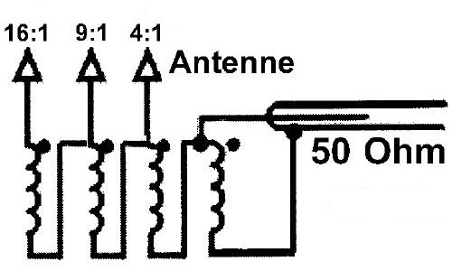
Maximum flux density for material | Flux maximum pour le materiau | 4900 | 4900 | 4900 | 4900 | Gauss
Nb of stacked toroids | Nb de tores empilés | 2 | 1 | 1 | 1
Secondary coil mean impedance | Impédance moyenne du bobinage secondaire | 4120 | 3622 | 4452 | 5282 | Ohms
Ratio secondary impedance / load impedance | Rapport impedance secondaire / impedance charge | 9.16 | 8.05 | 9.89 | 11.74
Flux density @ SWR 1/1 (To be limited to 90% of max.) | Flux @ TOS 1/1 (A limiter à 90% du max.) | 1146 | 1073 | 537 | 394 | Gauss
Flux density @ SWR 3/1 (To be limited to 90% of max.) | Flux @ TOS 3/1 (A limiter à 90% du max.) | 1984 | 1859 | 929 | 683 | Gauss
Flux density @ SWR 10/1 (To be limited to 90% of max.) | Flux @ TOS 10/1 (A limiter à 90% du max.) | 3623 | 3393 | 1697 | 1247 | Gauss
61 MATERIAL IS A GOOD CHOICE FOR HIGH BANDS (LOW VHF, LAND & MOBILE). LE MATERIAU 61 EST UN BON CHOIX POUR LES BANDES HAUTES (24-54 MHz).
Toroids | Tores | TOO SMALL | FT140-61 | FT240-61 | FTxxx-xx
1 toroid nominal (+/- 20%) specific inductance (Al) | Inductance specifique (Al) nominale (+/- 20%) d'un tore | 80 | 140 | 170 | 10000 | nH/sp2
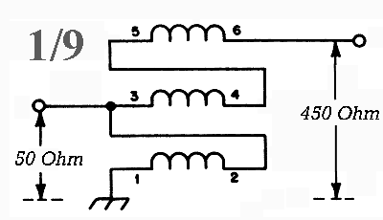
Toroid internal diameter | Diamètre intérieur du tore | 18.5 | 22.5 | 35 | 100 | mm
1 toroid cross sectional area | Section | 0.37 | 0.79 | 1.58 | 10 | cm2
Maximum flux density for material | Flux maximum pour le materiau | 2350 | 2350 | 2350 | 10000 | Gauss
Nb of stacked toroids | Nb de tores empilés | 3 | 2 | 1 | 1
Secondary coil mean impedance | Impédance moyenne du bobinage secondaire | 362 | 423 | 257 | 15092 | Ohms
Ratio secondary impedance / load impedance | Rapport impedance secondaire / impedance charge | 0.80 | 0.94 | 0.57 | 33.54
Flux density @ SWR 1/1 (To be limited to 90% of max.) | Flux @ TOS 1/1 (A limiter à 90% du max.) | 764 | 537 | 537 | 85 | Gauss
Flux density @ SWR 3/1 (To be limited to 90% of max.) | Flux @ TOS 3/1 (A limiter à 90% du max.) | 1323 | 929 | 929 | 147 | Gauss
Flux density @ SWR 10/1 (To be limited to 90% of max.) | Flux @ TOS 10/1 (A limiter à 90% du max.) | 2415 | 1697 | 1697 | 268 | Gauss
TOROIDS SUPPLIERS / FOURNISSEURS DE TORES | http://partsandkits.com/toroids.php | https://www.amidoncorp.com/categories/7
TOROIDS SUPPLIERS / FOURNISSEURS DE TORES | http://www.cwsbytemark.com/index.php?main_page=index&cPath=206_221
TOROIDS DATA / DONNEES DES TORES | http://www.fair-rite.com/newfair/catalog.htm

PTFE WIRES
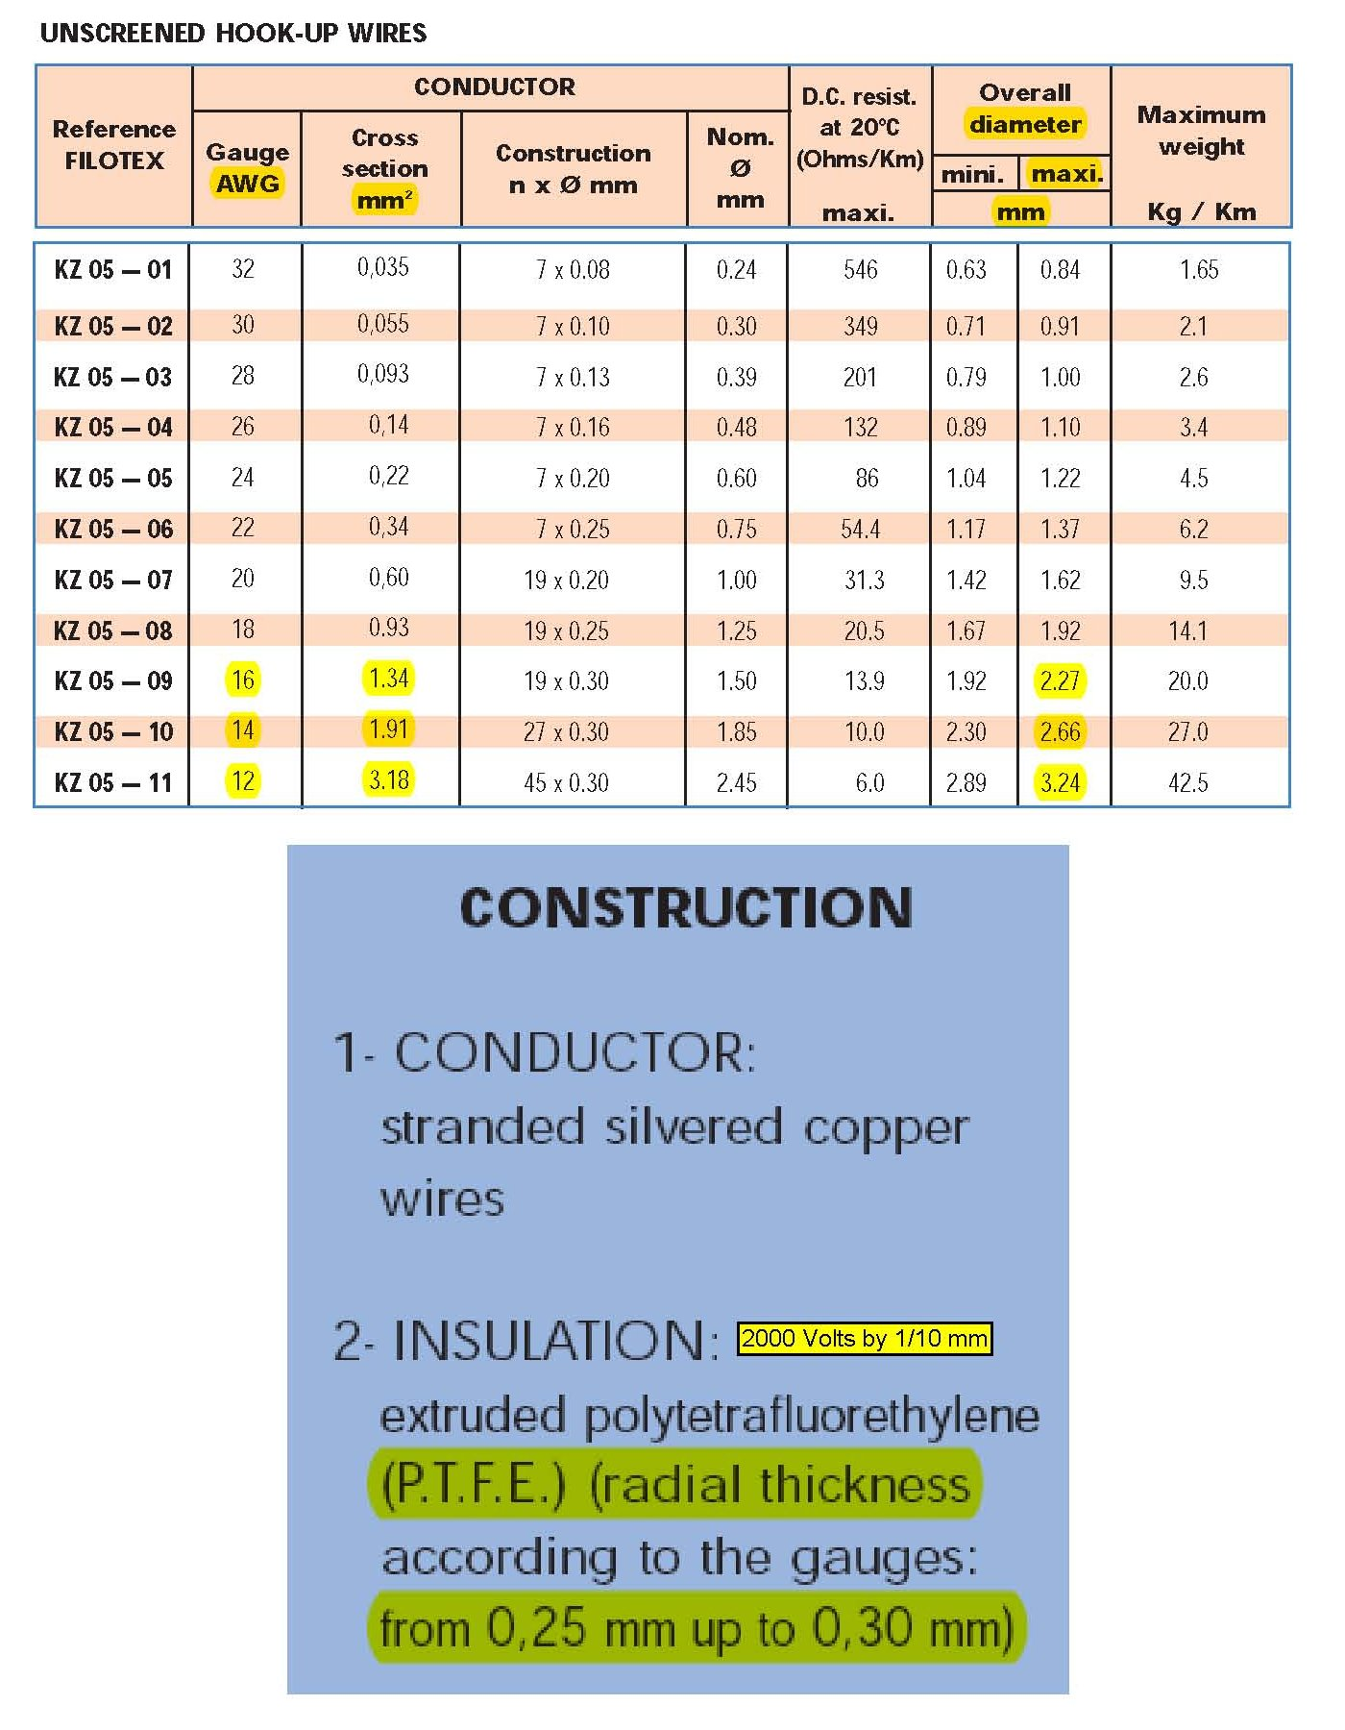

PTFE TUBING
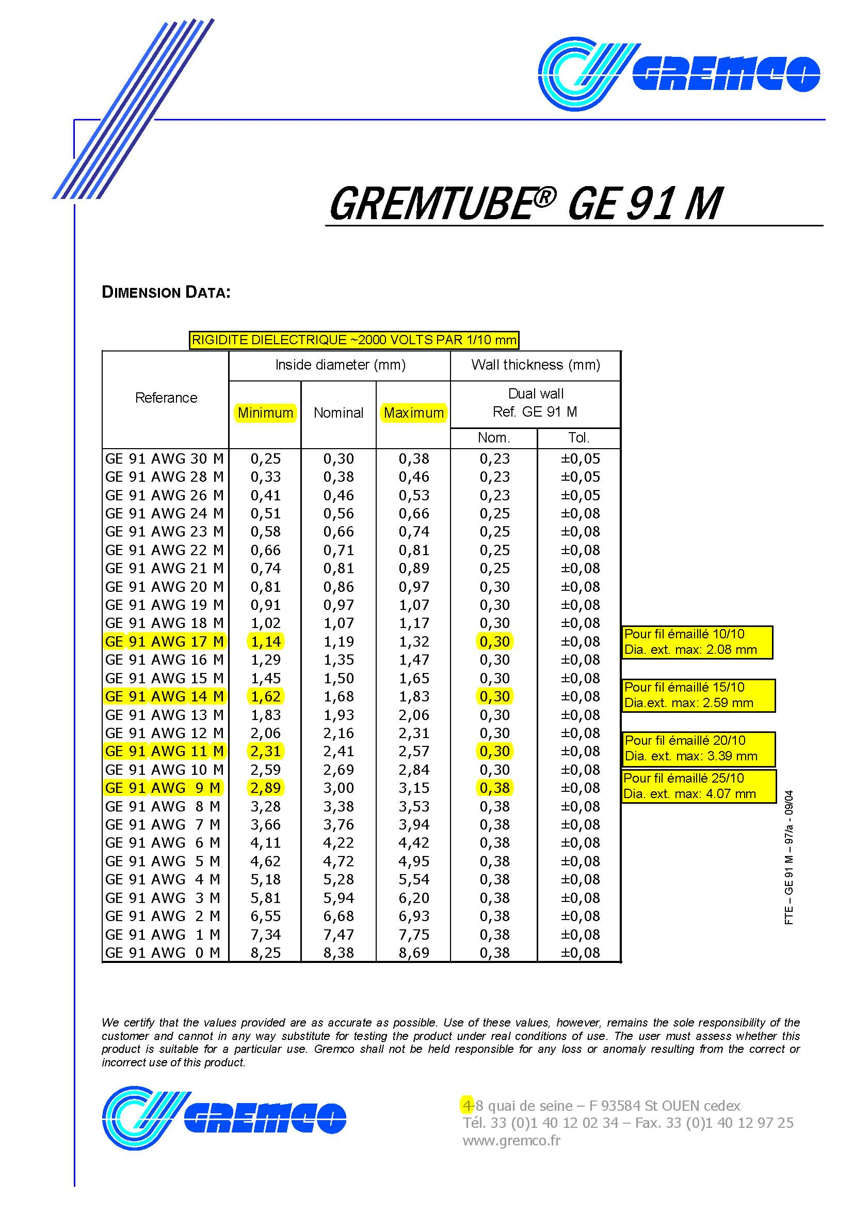
SEE OTHER SIMILAR DOCS IN DOWNLOADABLE DOCUMENTS VOIR AUTRES DOCS SIMILAIRES DANS LES DOCUMENTS A TELECHARGER

MEASUREMENTS
